图纸信息表
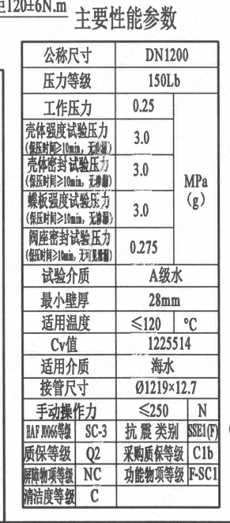
页码 | 表格名称 | 字段名称 | 字段值 | 标准字段名 | 标准字段值
1 | 主要性能参数 | 公称尺寸 | DN1200 | 阀门入口口径 | DN1200
 |  |  |  | 阀门出口口径 | DN1200
1 | 主要性能参数 | 压力等级 | 150Lb
1 | 主要性能参数 | 工作压力 | 0.25
1 | 主要性能参数 | 壳体强度试验压力（保压时间≥10min，无渗漏） | 3.0
1 | 主要性能参数 | 壳体密封试验压力（保压时间≥10min，无渗漏） | 3.0
1 | 主要性能参数 | 蝶板强度试验压力（保压时间≥10min，无渗漏） | 3.0
1 | 主要性能参数 | 阀座密封试验压力（保压时间≥10min，无可见泄漏） | 0.275
1 | 主要性能参数 | 试验介质 | A级水
1 | 主要性能参数 | 最小壁厚 | 28mm
1 | 主要性能参数 | 适用温度 | ≤120
1 | 主要性能参数 | Cv值 | 1225514 | 设计要求流量系数 | 1225514
1 | 主要性能参数 | 适用介质 | 海水 | 流体介质 | E
1 | 主要性能参数 | 接管尺寸 | ∅1219×12.7 | 入口接管外径 | 1219
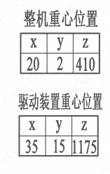
 |  |  |  | 入口接管壁厚 | 12.7
 |  |  |  | 出口接管外径 | 1219
 |  |  |  | 出口接管壁厚 | 12.7
1 | 主要性能参数 | 手动操作力 | ≤250
1 | 主要性能参数 | HAF J0066等级 | SC-3 | 核安全等级（阀门本体） | SC-3
1 | 主要性能参数 | 抗震类别 | SSE1(F) | 抗震分类 | SSE1
 |  |  |  | 抗震要求 | F
1 | 主要性能参数 | 质保等级 | Q2 | 物项质保等级 | Q2
1 | 主要性能参数 | 采购质保等级 | C1b
1 | 主要性能参数 | 屏障物项等级 | NC | 屏障物项分级 | NC
1 | 主要性能参数 | 功能物项等级 | F-SC1 | 功能物项分级（可运行性） | F-SC1
 |  |  |  | 功能物项分级（完整性） | F-SC1
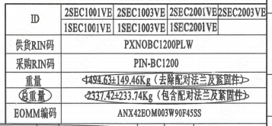
1 | 主要性能参数 | 清洁度等级 | C | 清洁度等级 | C
1 | 阀门参数表 | ID | 2SEC1001VE,2SEC1003VE,2SEC2001VE,2SEC2003VE,1SEC1001VE,1SEC1003VE,1SEC2001VE | 功能位置编码 | 2SEC1001VE,2SEC1003VE,2SEC2001VE,2SEC2003VE,1SEC1001VE,1SEC1003VE,1SEC2001VE
1 | 阀门参数表 | 供货RIN码 | PXNOBC1200PLW | 供货RIN码 | PXNOBC1200PLW
1 | 阀门参数表 | 采购RIN码 | PIN-BC1200 | 采购RIN码 | PIN-BC1200
1 | 阀门参数表 | 重量 | 1494.63±149.46Kg（去除配对法兰及紧固件）
1 | 阀门参数表 | 总重量 | 2337.42±233.74Kg（包含配对法兰及紧固件）
1 | 阀门参数表 | EOMM编码 | ANX42EOM003W90F45SS
1 | 阀门重心参数表 | 整机重心位置 | （20,2,410）
1 | 阀门重心参数表 | 驱动装置重心位置 | （35,15,1175）

材料清单
页码 | 序号 | 幅面 | 代号 | 名称 | 数量 | 材料 | 单件 | 总计 | 备注
1 | 1 |  | LNB31-2007 | 减摩调整垫60 | 1 | ZCuAl10Fe5Ni5 | 0.240 | 0.24
1 | 2 |  | GB/T 5781-2016 | 螺栓M20×60 | 6 | X6CrNiCu17-04 | 0.170 | 1.02 | M5110;G-Q1
1 | 3 |  | GB/T 855-1988 | 垫圈20 | 6 | 304 | 0.160 | 0.96
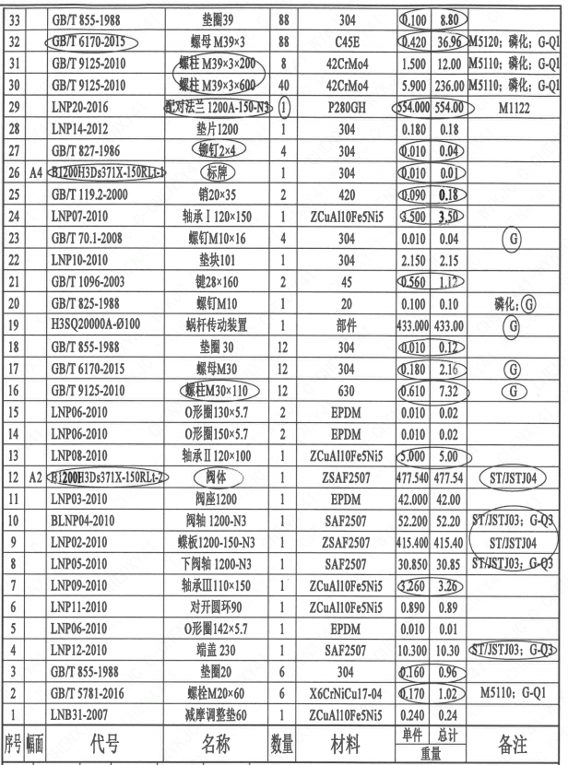
1 | 4 |  | LNP12-2010 | 端盖230 | 1 | SAF2507 | 10.300 | 10.30 | ST/JSTJ03;G-Q3
1 | 5 |  | LNP06-2010 | O形圈142×5.7 | 1 | EPDM | 0.010 | 0.01
1 | 6 |  | LNP11-2010 | 对开圆环90 | 1 | ZCuAl10Fe5Ni5 | 0.890 | 0.89
1 | 7 |  | LNP09-2010 | 轴承Ⅲ110×150 | 1 | ZCuAl10Fe5Ni5 | 3.260 | 3.26
1 | 8 |  | LNP05-2010 | 下阀轴1200-N3 | 1 | SAF2507 | 30.850 | 30.85 | ST/JSTJ03;G-Q3
1 | 9 |  | LNP02-2010 | 蝶板1200-150-N3 | 1 | ZSAF2507 | 415.400 | 415.40 | ST/JSTJ04
1 | 10 |  | BLNP04-2010 | 阀轴1200-N3 | 1 | SAF2507 | 52.200 | 52.20 | ST/JSTJ03;G-Q3
1 | 11 |  | LNP03-2010 | 阀座1200 | 1 | EPDM | 42.000 | 42.00
1 | 12 | A2 | B1200H3Ds371X-150RLt-2 | 阀体 | 1 | ZSAF2507 | 477.540 | 477.54 | ST/JSTJ04
1 | 13 |  | LNP08-2010 | 轴承Ⅱ120×100 | 1 | ZCuAl10Fe5Ni5 | 5.000 | 5.00
1 | 14 |  | LNP06-2010 | O形圈150×5.7 | 2 | EPDM | 0.010 | 0.02
1 | 15 |  | LNP06-2010 | O形圈130×5.7 | 2 | EPDM | 0.010 | 0.02
1 | 16 |  | GB/T 9125-2010 | 螺柱M30×110 | 12 | 630 | 0.610 | 7.32 | G
1 | 17 |  | GB/T 6170-2015 | 螺母M30 | 12 | 304 | 0.180 | 2.16 | G
1 | 18 |  | GB/T 855-1988 | 垫圈30 | 12 | 304 | 0.010 | 0.12
1 | 19 |  | H3SQ20000A-∅100 | 蜗杆传动装置 | 1 | 部件 | 433.000 | 433.00 | G
1 | 20 |  | GB/T 825-1988 | 螺钉M10 | 1 | 20 | 0.100 | 0.10 | 磷化;G
1 | 21 |  | GB/T 1096-2003 | 键28×160 | 2 | 45 | 0.560 | 1.12
1 | 22 |  | LNP10-2010 | 垫块101 | 1 | 304 | 2.150 | 2.15
1 | 23 |  | GB/T 70.1-2008 | 螺钉M10×16 | 4 | 304 | 0.010 | 0.04 | G
1 | 24 |  | LNP07-2010 | 轴承Ⅰ120×150 | 1 | ZCuAl10Fe5Ni5 | 9.500 | 3.50
1 | 25 |  | GB/T 119.2-2000 | 销20×35 | 2 | 420 | 0.090 | 0.18
1 | 26 | A4 | B1200H3Ds371X-150RLt-1 | 标牌 | 1 | 304 | 0.010 | 0.01
1 | 27 |  | GB/T 827-1986 | 铆钉2×4 | 4 | 304 | 0.010 | 0.04
1 | 28 |  | LNP14-2012 | 垫片1200 | 1 | 304 | 0.180 | 0.18
1 | 29 |  | LNP20-2016 | 配对法兰 1200A-150N3 | 1 | P280GH | 554.000 | 554.00 | M1122
1 | 30 |  | GB/T 9125-2010 | 螺柱 M39×3×600 | 40 | 42CrMo4 | 5.900 | 236.00 | M5110磷化;G-Q1
1 | 31 |  | GB/T 9125-2010 | 螺柱 M39×3×200 | 8 | 42CrMo4 | 1.500 | 12.00 | M5110磷化;G-Q1
1 | 32 |  | GB/T 6170-2015 | 螺母 M39×3 | 88 | C45E | 0.420 | 36.96 | M5120磷化;G-Q1
1 | 33 |  | GB/T 855-1988 | 垫圈39 | 88 | 304 | 0.100 | 8.80
1 | 34 |  | LNP36-2020 | 流向指示牌 B10×32 | 1 | 304 | 0.01 | 0.01
1 | 35 |  | GB/T827-1986 | 铆钉2×4 | 2 | 304 | 0.01 | 0.02

技术要求
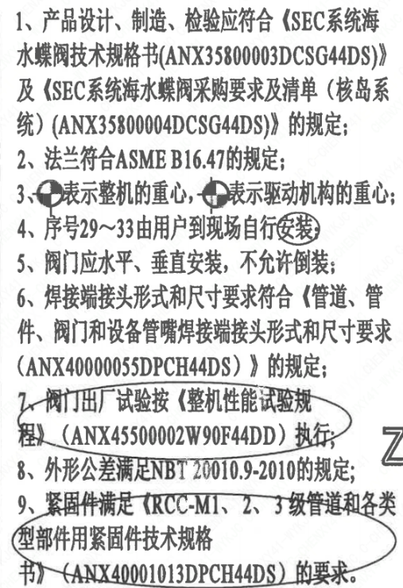
页码 | 字段名称 | 内容
1 | 技术要求-1 | 1、产品设计、制造、检验应符合《SEC系统海水蝶阀技术规格书（ANX35800003DCSG44DS）》及《SEC系统海水蝶阀采购要求及清单（核岛系统）（ANX35800004DCSG44DS）》 的规定；
1 | 技术要求-2 | 2、法兰符合ASME B16.47的规定；
1 | 技术要求-3 | 3、表示整机的重心，表示驱动机构的重心；
1 | 技术要求-4 | 4、序号29~33由用户到现场自行安装
1 | 技术要求-5 | 5、阀门应水平、垂直安装，不允许倒装，
1 | 技术要求-6 | 6、焊接端接头形式和尺寸要求符合《管道、管件、阀门和设备管嘴焊接端接头形式和尺寸要求（ANX40000055DPCH44DS）》 的规定；
1 | 技术要求-7 | 7、阀门出厂试验按《整机性能试验规程》（ANX45500002W90F44DD）执行；
1 | 技术要求-8 | 8、外形公差满足NBT20010.9-2010的规定；
1 | 技术要求-9 | 9、紧固件满足《RCC-M1、2、3级管道和各类型部件用紧固件技术规格书》（ANX40001013DPCH44DS） 的要求。
1 | 采购要求及清单文件编码 | ANX35800004DCSG44DS

图签栏
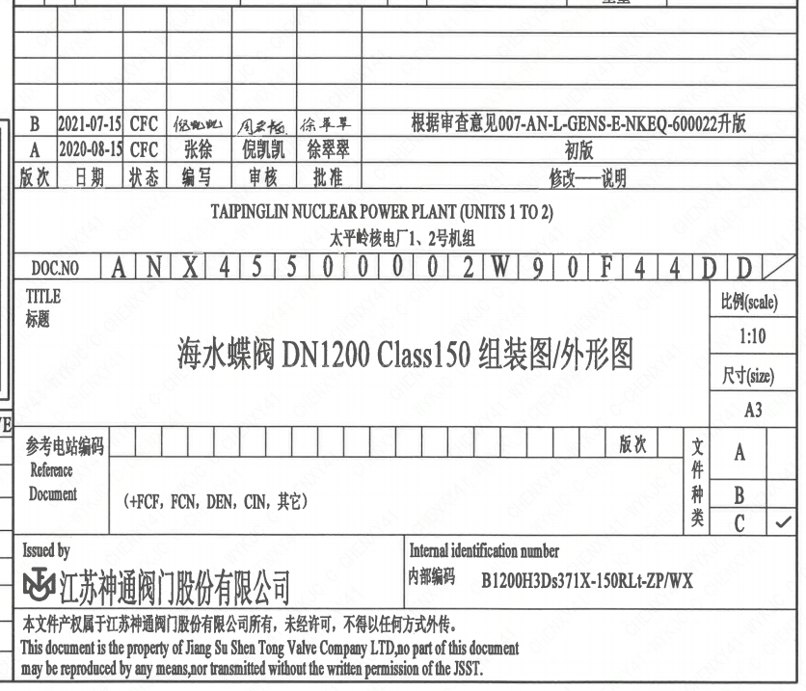
页码 | 文件编码 | 卷标 | 标题 | 参考文件编码 | 参考电站编码版次
1 | ANX45500002W90F44DD |  | 海水蝶阀DN1200 Class150 组装图/外形图

